2021년 연말정산 공제 요건표
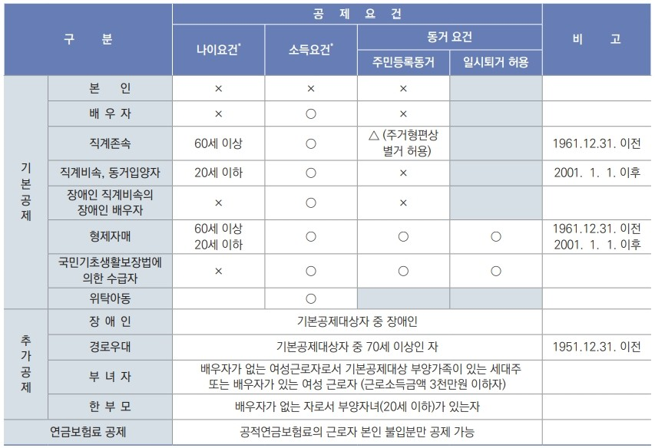

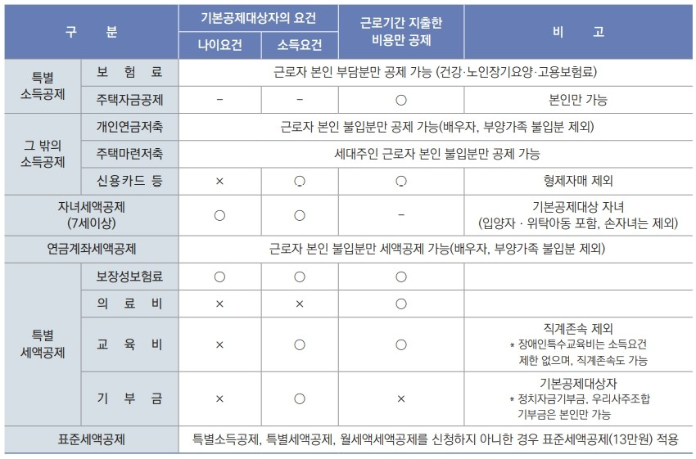

홈택스 소득공제신고서 작성방법
편리한 연말 정산을 이용한 소득공제 신고서 작성 방법
(연말정산 간소화사이트는 1/15 오픈 예정이며, 하단의 이미지들은 작년분을 사용하였으니 참고해주시기 바랍니다.)
신고서 및 제출자료 상의 주민등록번호는 전체 노출되어야 합니다. (뒷자리 *표 비공개 출력 금지)
* 2020년 연말정산간소화사이트가 아직 오픈되지않아 이전 캡쳐본을 활용하였습니다.
https://www.hometax.go.kr

1. 홈텍스 공인인증서 로그인 후 편리한 연말정산 바로가기 를 선택합니다. (조회/발급- 편리한 연말정산 바로가기)
현재는 홈텍스 방문 시 하단과 같이 바로가기 탭이 나뉘어져있으며, 중간 편리한 연말정산 바로가기 클릭하시면 됩니다.
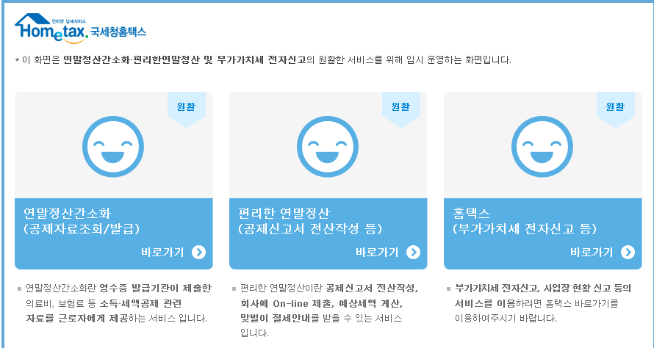

2. 로그인 후 하단과 같이 페이지가 열리면 공제자료 조회 를 클릭합니다.

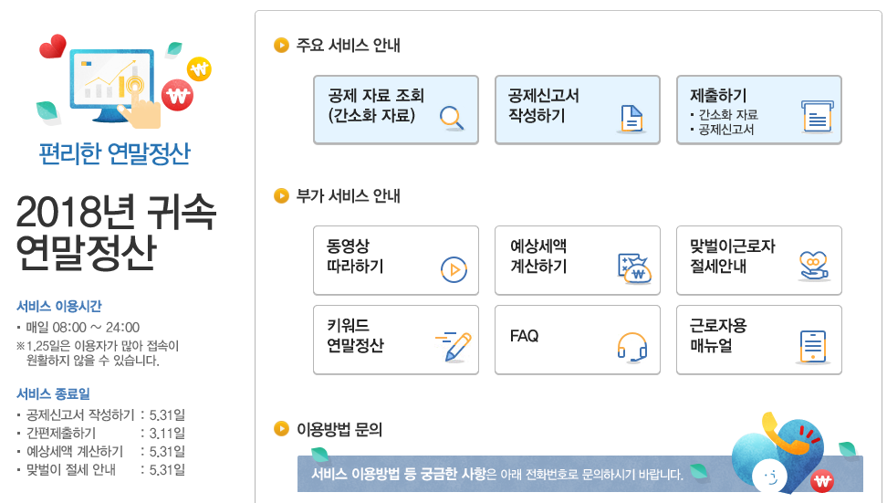

3. 각 자료 하단의 돋보기 버튼을 눌러 모든 자료를 조회 합니다.
이 때 중도입사자 분들은 전 근무지와 현 근무지 합산 근무기간만 월별 조회 합니다.
ex) 전 근무지에서 5월 까지 근무하고 현 근무지에 9월에 입사함 : 근무기간이 없었던 6,7,8월은 조회 기간에서 제외 합니다.
전 근무지 없음 : 현 근무지 입사월 전의 월은 조회기간에서 제외합니다.
전 근무지와 현 근무지 사이에 공백 없음 : 전체 월 선택 합니다.
근무월을 선택하여 조회한 경우에도 근무기간과 상관없이 연간 지출액을 공제받을 수 있는 개인연금저축, 연금계좌, 소기업소상공인공제부금, 기부금은 연간 전체 자료가 조회됩니다.

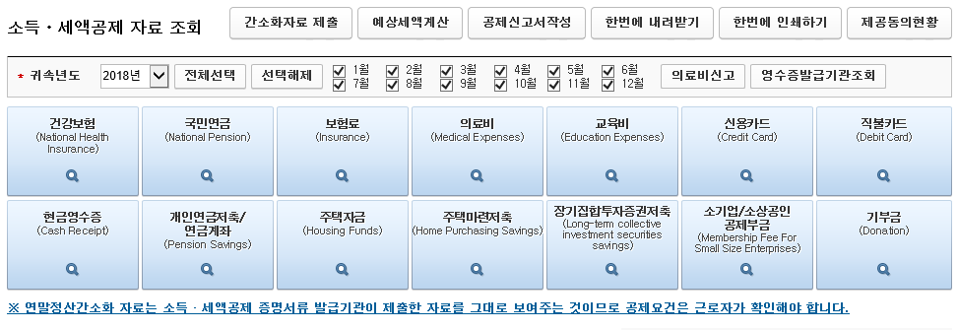

4. 1) 전체 자료 조회 후 화면 상단의 한번에 내려받기 를 눌러 PDF전자문서를 저장, 이 문서를 이메일로 제출해주시면 됩니다.
파일명 변경 하지 마시고 저장 부탁드립니다.
2) 한번에 인쇄하기를 눌러 자료 출력 후 원본 제출해 주시면 됩니다.

5. 공제신고서 작성 버튼을 눌러 신고서를 작성해 주세요.

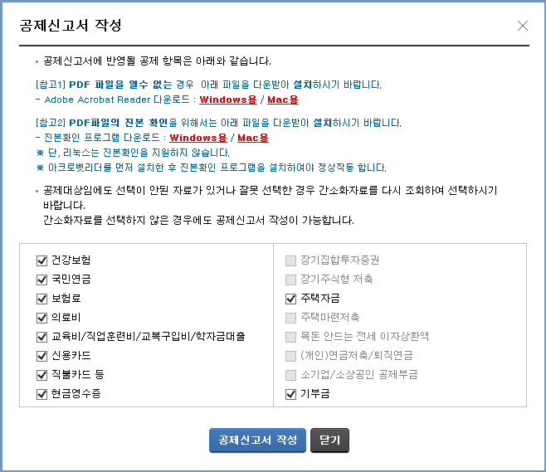

6. 근무처 선택 및 입력 - 기본 사항 입력 - 부양가족 입력 - 소득/세액 공제 명세 입력 의 절차를 거쳐 신고서 작성이 완료됩니다.
① 총 급여를 작성하지 않아도 신고서 작성 가능하오니 총 급여는 비워둔 상태로 진행해 주셔도 됩니다.
② 부양가족 추가 입력 및 수정 모두 가능합니다. 단 소득, 나이요건 잘 체크하셔서 작성 부탁드립니다.
③ 간소화에서 조회 및 선택하신 자료는 국세청 자료로 자동 반영 되며, 추가 수집 자료는 각 항목별 수정 버튼 클릭하여 세부 명세 입력이 가능합니다.

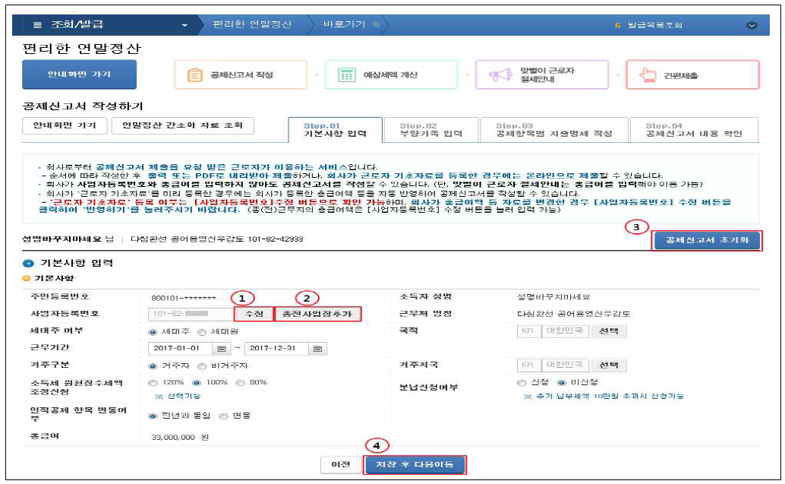

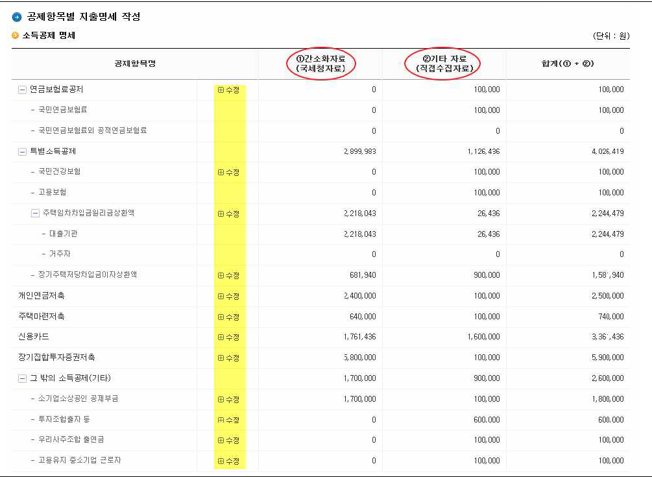

7. 신고서 작성이 완료되면 하단의 공제신고서 출력 버튼 을 눌러 출력하여 원본 제출해주시면 됩니다.

* 다운 받으신 자료가 자동으로 계산되어 신고서 작성이 훨씬 편리하나 국세청에서 조회된 자료는 단순 제시 자료일 뿐, 모든 자료가 100% 공제금액은 아니기 때문에
신고서를 작성하는 근로자 본인이 공제 요건 판단하여 정확히 작성 및 제출해주셔야 합니다.
소득공제 및 세액공제 신청과 관련한 책임은 본인에게 있음을 확인해주시기 바랍니다.

공제내용(요약)
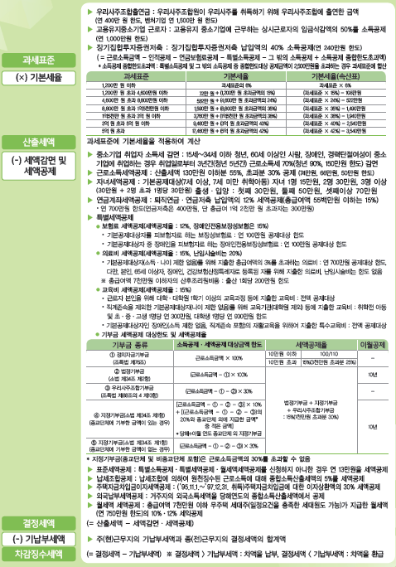
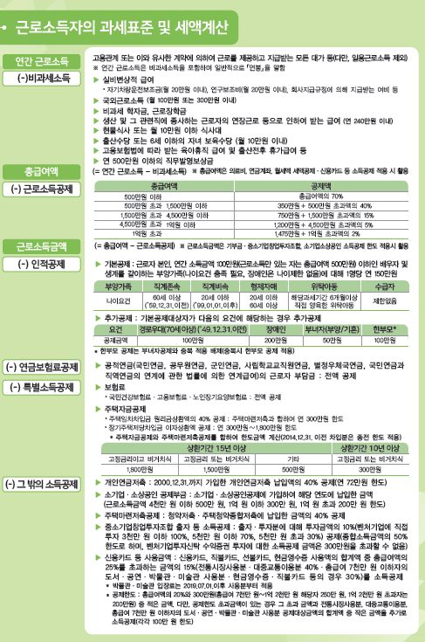
[2021년 귀속 근로소득 연말정산 요약]

제출서류
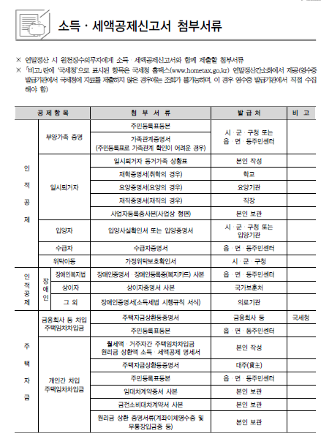

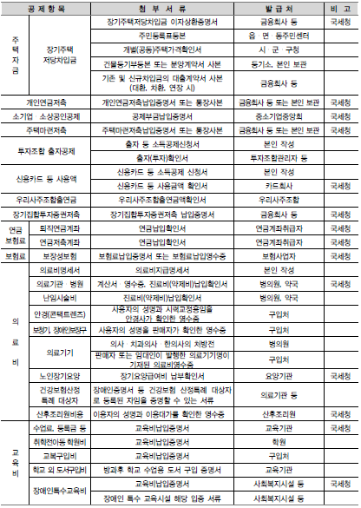

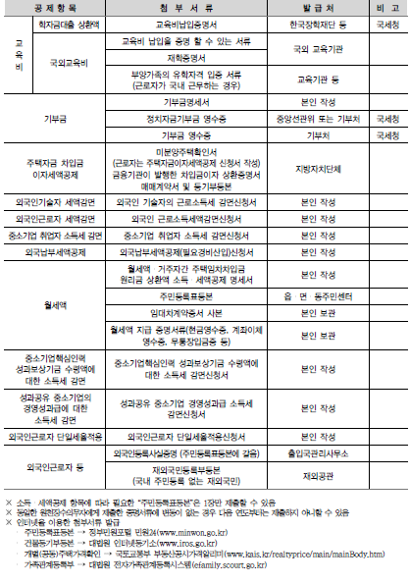

맞벌이부부
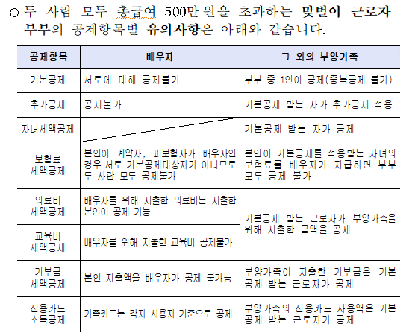
맞벌이부부 공제 유의사항

